关系图
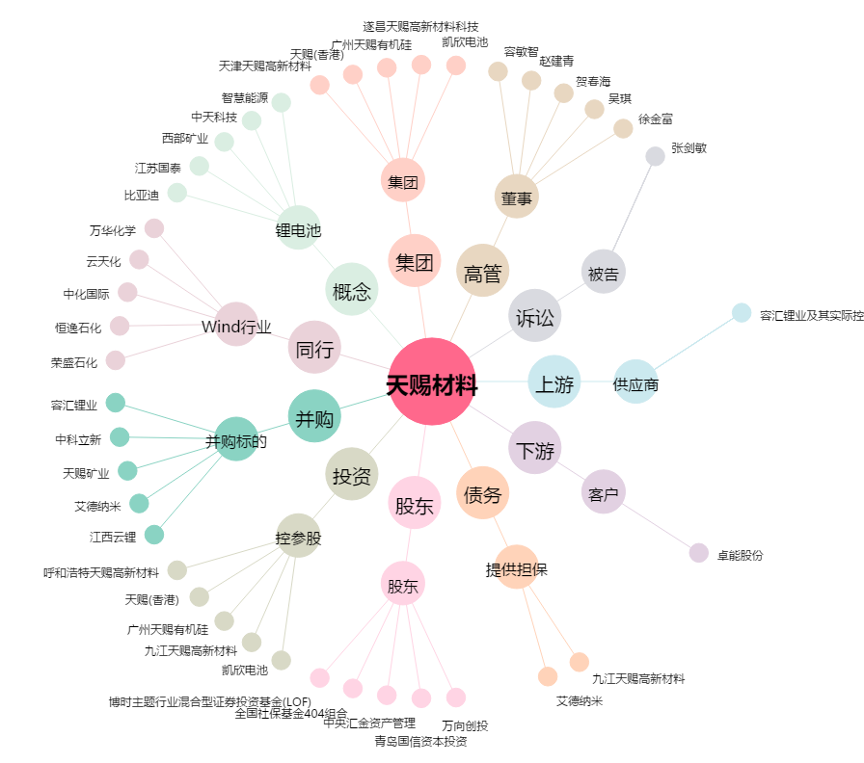
天赐材料[002709.SZ] - 关系概览图

